申込書(最終版)
 |  |  |  |  |  |  |  |  | 申込日 | 年 | 月 | 日
関西電力送配電株式会社 |  | 御中

 | 特定計量システム利用申込書

 |  |  |  | (申込者)

【１】同意事項 ※本申込みにあたり、以下の内容についてご確認のうえ、チェックをお願いします。
 | 特定計量システムを利用するにあたり、以下の項目を遵守します。 |  |  |  |  |  |  |  |  |  |  |  | TRUE
1.利用用途がパターン1の場合は取引規程（需給調整市場）に、利用用途がパターン2の場合は機器点電力量提供に係る利用規約に承諾していること
2.利用用途がパターン1の場合は取引規程（需給調整市場）に、利用用途がパターン2の場合は機器点電力量提供に係る利用規約における需要者または発電者に関する事項について、需要者および発電者に承諾を得ていること
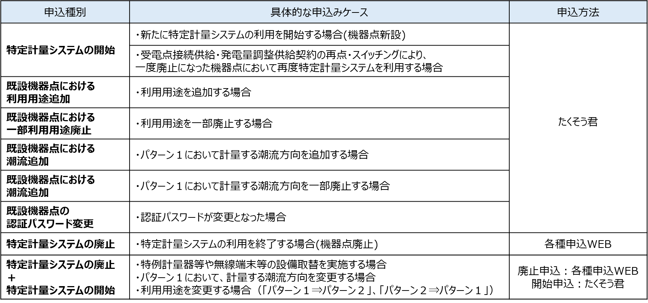
(6)申込種別（申込種別と申込みケース）
3.需要者または発電者の名義、住所、機器点特定番号、機器点電力量、その他需給調整市場に係る取引規程または機器点電力量提供に係る利用規約の規定において 必要となる需要者または発電者の情報を関西電力送配電が取引会員または小売電気事業者へ提供することおよび取引会員または小売電気事業者から関西電力送配電が 提供を受けることに対して、需要者および発電者に承諾を得ていること

4.関西電力送配電が求める場合には、需要者または発電者が前述2および3項について同意していることを確認できる契約書等における規定の写しを提出すること
5.利用事業者が外部接続基準・ガイドラインにおいて提示している「一送・利用事業者間の合意事項」の内容について承諾していること
※「機器点電力量提供に係る利用規約」、「外部接続基準・ガイドライン」については当社HPへ掲載しております。 |  |  |  |  |  | (当社HPリンク)
※事業者向け説明資料についても事前にご一読いただきますようお願いします。

【２】申込内容 (注意)黄色のハッチングにより示されている項目は、すべて必須入力項目となっております。
(1) 需要者名
(2) 需要場所住所 ※都道府県から入力願います。 |  |  | 〒

(3) 供給地点特定番号(22桁)
(4) 受電地点特定番号(22桁) ※利用用途がパターン１(調整力活用）の場合、入力が必要となります。
(5) 機器点特定番号(22桁) ※既設の特例計量器等についての申込の場合、入力願います。
(6) 申込種別
(7) 利用用途
(8)利用開始(廃止)希望日/機器点リソース種別 |  | パターン１(調整力活用) | 利用開始(廃止)希望日 |  |  |  |  | 機器点リソース種別
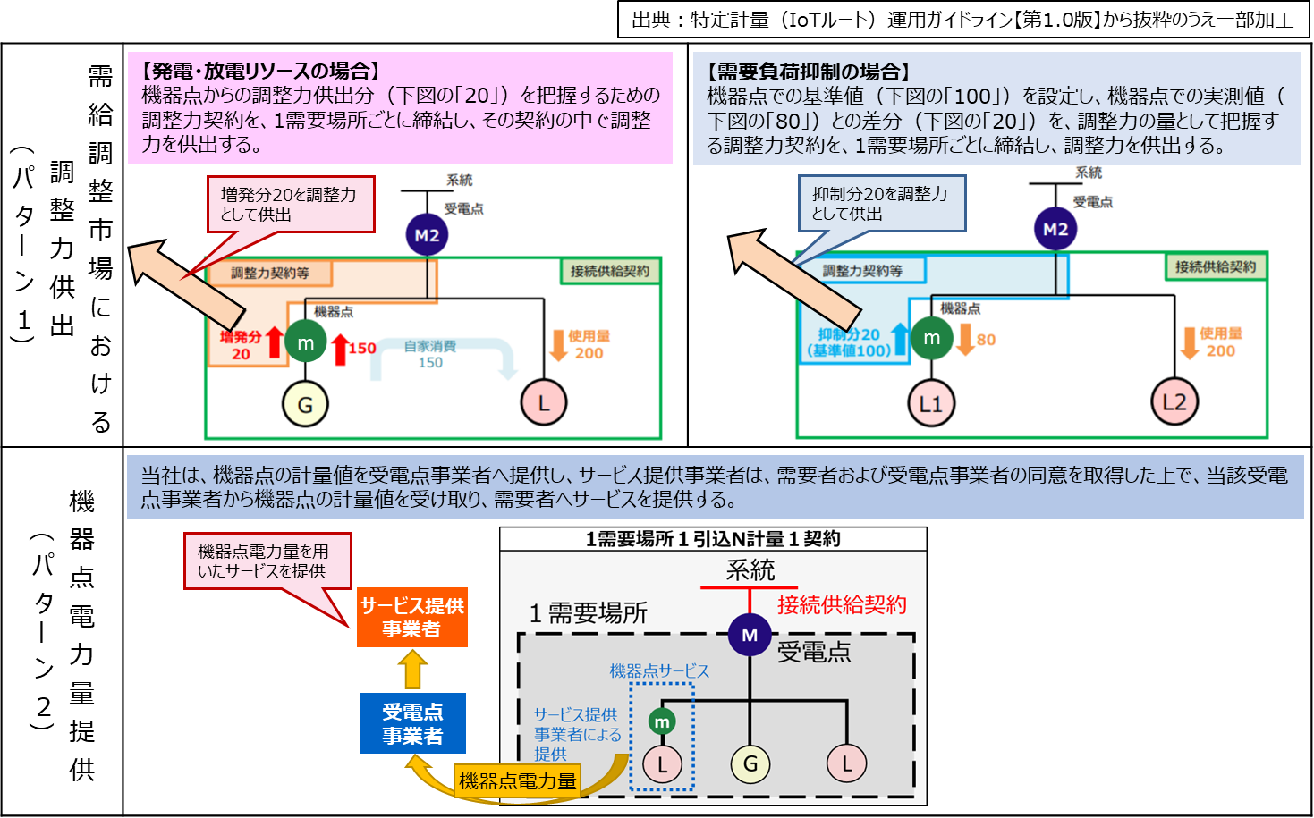
(7)利用用途（特定計量システムのご利用パターン）
 |  | パターン２(電力量提供) | 利用開始(廃止)希望日 |  |  |  |  | 機器点リソース種別
(9)特例(特定)計量器・無線端末等の設置状況 ※未設置の場合、設置予定日を入力願います。 |  |  |  |  |  |  | 設置予定日 (例：2026/04/01)
(10)特例計量器ID(14桁)
(11)無線端末ID/認証ID(14桁)
(12)認証パスワード(16桁)
(13)機器点電圧
(14)機器点の計量器種類
(15)特例(特定)計量器の倍率・計量方向 ※特例計量器の場合は一律で１倍となります。 |  |  | 乗率 |  | 倍 |  | 計量方向
(16)機器点の逆潮流有無
(17)小売事業者コード(5桁)
(18)需要BGコード(5桁)
(19)発電BGコード(5桁) ※発電量調整供給契約がある場合入力が必要となります。

【３】確認事項 ※パターン1：機器点の調整力活用申込みの場合は、以下の内容についてご確認のうえ、チェックをお願いします。
 | 需給調整市場に参加される場合は、下記の条件を満たす必要がありますので、申込者さまにて事前にご確認ください。
 | ※ 下記の条件を満たさない場合、当該システム申込みをお断りする場合があります。（一般社団法人 電力需給調整力取引所（EPRX）「取引規程」 より一部抜粋）
①受電点で託送供給等約款に定める需要抑制量調整供給契約を締結していないこと
②受電点で需給調整市場へ参入していないこと
③受電点で余力活用に関する契約を締結していないこと
④本申込みにおける機器点が再生可能エネルギーの固定価格買取制度で取引する電力量を用いていないことおよび、 再生可能エネルギーの固定価格買取制度で取引する電力量と調整電力量の切り分けができない配線になっていないこと
⑤（本申込みにおける機器点電圧が低圧かつ、受電点電圧が低圧の場合）受電点で発電量調整供給契約を締結している場合、 発電バランシンググループと需要バランシンググループが同一事業者であること
⑥（本申込みにおける機器点電圧が低圧かつ、受電点電圧が低圧の場合）受電点で発電量調整供給契約を締結している場合、 需要バランシンググループで代表者契約の選任または選任を予定していないこと
⑦（受電点が分割供給地点の場合）本申込みにおける機器点でパターン１・パターン２を申込する場合、同一の事業者からの申込であること
⑧受電点に属する機器点が複数ある場合、すべての機器点の特定計量器等が並列接続となっていること

入力例
 |  |  |  |  |  |  |  |  |  |  |  |  | 申込日 | 2026 |  | 年 | XX | 月 | XX | 日
関西電力送配電株式会社 |  | 御中

 | 特定計量システム利用申込書

 |  |  |  |  |  |  |  | (申込者)
 |  |  |  |  |  |  | ●●●株式会社

【１】同意事項 ※本申込みにあたり、以下の内容についてご確認のうえ、チェックをお願いします。
 | 特定計量システムを利用するにあたり、以下の項目を遵守します。 |  |  |  |  |  |  |  |  |  |  |  |  |  |  |  |  |  |  |  | TRUE
1.利用用途がパターン1の場合は取引規程（需給調整市場）に、利用用途がパターン2の場合は機器点電力量提供に係る利用規約に承諾していること
2.利用用途がパターン1の場合は取引規程（需給調整市場）に、利用用途がパターン2の場合は機器点電力量提供に係る利用規約における需要者または発電者に関する事項について、需要者および発電者に承諾を得ていること
(6)申込種別（申込種別と申込みケース）
3.需要者または発電者の名義、住所、機器点特定番号、機器点電力量、その他需給調整市場に係る取引規程または機器点電力量提供に係る利用規約の規定において 必要となる需要者または発電者の情報を関西電力送配電が取引会員または小売電気事業者へ提供することおよび取引会員または小売電気事業者から関西電力送配電が 提供を受けることに対して、需要者および発電者に承諾を得ていること

4.関西電力送配電が求める場合には、需要者または発電者が前述2および3項について同意していることを確認できる契約書等における規定の写しを提出すること
5.利用事業者が外部接続基準・ガイドラインにおいて提示している「一送・利用事業者間の合意事項」の内容について承諾していること
※「機器点電力量提供に係る利用規約」、「外部接続基準・ガイドライン」については当社HPへ掲載しております。 |  |  |  |  |  |  |  |  |  | (当社HPリンク)
※事業者向け説明資料についても事前にご一読いただきますようお願いします。

【２】申込内容 (注意)黄色のハッチングにより示されている項目は、すべて必須入力項目となっております。
(1) 需要者名 |  |  | ●●● ●●
(2) 需要場所住所 ※都道府県から入力願います。 |  |  | 〒 | XXX-XXXX
 |  |  | 大阪府大阪市北区中之島●丁目●●ー●●
(3) 供給地点特定番号(22桁) |  |  | 0600000000000000000000
(4) 受電地点特定番号(22桁) ※利用用途がパターン１(調整力活用）の場合、入力が必要となります。
(5) 機器点特定番号(22桁) ※既設の特例計量器等についての申込の場合、入力願います。
(6) 申込種別 |  |  | 特定計量システムの開始
(7)利用用途（特定計量システムのご利用パターン）
(7) 利用用途 |  |  | パターン2：機器点電力量提供サービス
(8)利用開始(廃止)希望日/機器点リソース種別 |  | パターン１(調整力活用) | 利用開始(廃止)希望日 |  |  |  |  |  |  |  |  | 機器点リソース種別
 |  | パターン２(電力量提供) | 利用開始(廃止)希望日 |  |  | 2026/XX/XX |  |  |  |  |  | 機器点リソース種別 |  |  | L（負荷）
(9)特例(特定)計量器・無線端末等の設置状況 ※未設置の場合、設置予定日を入力願います。 |  |  | 設置済 |  |  |  |  |  |  |  | 設置予定日 (例：2026/04/01)
(10)特例計量器ID(14桁) |  |  | 11111111111111
(11)無線端末ID/認証ID(14桁) |  |  | 11111111111111
(12)認証パスワード(16桁) |  |  | 1111111111111111
(13)機器点電圧 |  |  | 低圧
(14)機器点の計量器種類 |  |  | 特例計量 （経済産業大臣へ届け出を行っている計量器）
(15)特例(特定)計量器の倍率・計量方向 ※特例計量器の場合は一律で１倍となります。 |  |  | 乗率 |  | 1 |  |  |  | 倍 |  | 計量方向 |  | 単方向
(16)機器点の逆潮流有無 |  |  | 逆潮無
(17)小売事業者コード(5桁) |  |  | 11111
(18)需要BGコード(5桁) |  |  | 11111
(19)発電BGコード(5桁) ※発電量調整供給契約がある場合入力が必要となります。

【３】確認事項 ※パターン1：機器点の調整力活用申込みの場合は、以下の内容についてご確認のうえ、チェックをお願いします。
 | 需給調整市場に参加される場合は、下記の条件を満たす必要がありますので、申込者さまにて事前にご確認ください。
 | ※ 下記の条件を満たさない場合、当該システム申込みをお断りする場合があります。（一般社団法人 電力需給調整力取引所（EPRX）「取引規程」 より一部抜粋）
①受電点で託送供給等約款に定める需要抑制量調整供給契約を締結していないこと
②受電点で需給調整市場へ参入していないこと
③受電点で余力活用に関する契約を締結していないこと
④本申込みにおける機器点が再生可能エネルギーの固定価格買取制度で取引する電力量を用いていないことおよび、 再生可能エネルギーの固定価格買取制度で取引する電力量と調整電力量の切り分けができない配線になっていないこと
⑤（本申込みにおける機器点電圧が低圧かつ、受電点電圧が低圧の場合）受電点で発電量調整供給契約を締結している場合、 発電バランシンググループと需要バランシンググループが同一事業者であること
⑥（本申込みにおける機器点電圧が低圧かつ、受電点電圧が低圧の場合）受電点で発電量調整供給契約を締結している場合、 需要バランシンググループで代表者契約の選任または選任を予定していないこと
⑦（受電点が分割供給地点の場合）本申込みにおける機器点でパターン１・パターン２を申込する場合、同一の事業者からの申込であること
⑧受電点に属する機器点が複数ある場合、すべての機器点の特定計量器等が並列接続となっていること

